Índice


 | Sistema de Divulgação do Resultado da Operação - SDRO
 | Boletim Diário da Operação |  |  | BDO - 31/12/2017

 | ÍNDICE

 | Balanço de Energia
 | 1. | Balanço de Energia - Diário
 | 2. | Balanço de Energia - Acumulado Até o Dia
 |  | Dados Diários Acumulados
 |  | 3. | Subsistema Sul
 |  | 4. | Subsistema Sudeste
 |  | 5. | Subsistema Nordeste
 |  | 6. | Subsistema Norte
 |  | 7. | Sistema Interligado Nacional

 | Produção de Energia
 | 8. | Produção Hidráulica por Usina
 | 9. | Produção Térmica por Usina
 | 10. | Produção Eólica por Usina
 | 11. | Produção Solar por Usina
 | 12. | Motivo do Despacho Térmico
 | 13. | Reserva Girante na Demanda Máxima do SIN

 | Carga e Demanda
 | 14. | Carga Horária por Subsistema
 | 15. | Carga Diária por Subsistema
 | 16. | Demanda Máxima

 | Integração de Novos Equipamentos e Ocorrências no SIN
 | 17. | Integração de Novos Equipamentos
 | 18. | Principais Ocorrências no SIN

 | Hidrologia
 | 19. | Acompanhamento dos Armazenamentos
 | 20. | Variação de Energia Armazenada
 | 21. | Energia Natural Afluente
 | 22. | Esquemático das Usinas Hidroelétricas do SIN
 |  | Dados Hidráulicos dos Reservatórios
 |  | 23. | Subsistema Sul
 |  | 24. | Subsistema Sudeste
 |  | 25. | Subsistema Nordeste
 |  | 26. | Subsistema Norte

15-Carga Diária por Subsistema
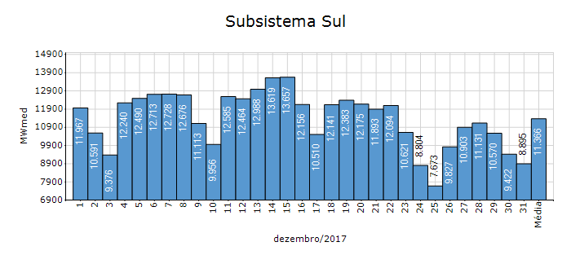
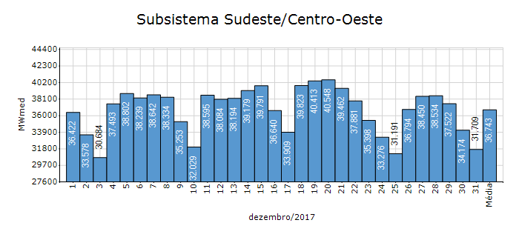
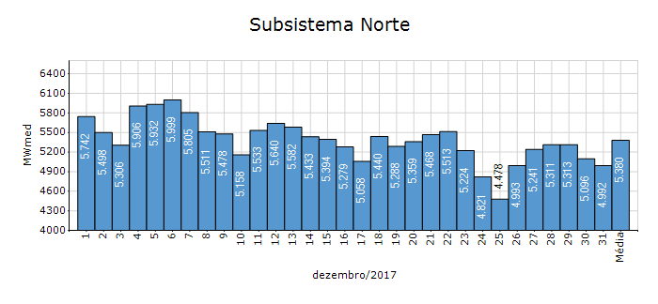
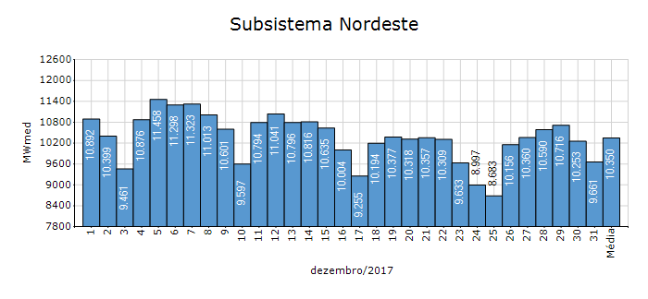
Carga Diária por Subsistema

Subsistema | GWh no Dia | GWh acumulado no Mês até o Dia | GWh acumulado noAno até o Dia
Sudeste/Centro-Oeste | 761.01 | 27,337.00 | 316,347.73
Sul | 213.48 | 8,456.63 | 95,959.61
Nordeste | 231.86 | 7,700.71 | 89,122.80
Norte | 119.82 | 4,002.94 | 47,491.87
Sistema Interligado Nacional | 1,326.17 | 47,497.29 | 548,922.00

Subsistema | MWmed no Dia | MWmed no Mês até o Dia | MWmed no Ano até o Dia
Sudeste/Centro-Oeste | 31,708.80 | 36,743.29 | 36,112.75
Sul | 8,895.02 | 11,366.44 | 10,954.29
Nordeste | 9,660.70 | 10,350.41 | 10,173.84
Norte | 4,992.35 | 5,380.30 | 5,421.45
Sistema Interligado Nacional | 55,256.88 | 63,840.44 | 62,662.33

19-Acomp. Armazenamentos
Acompanhamento dos Armazenamentos

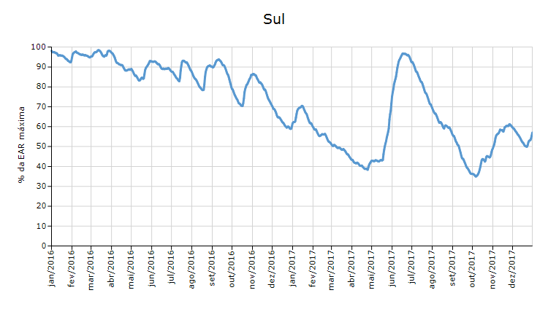

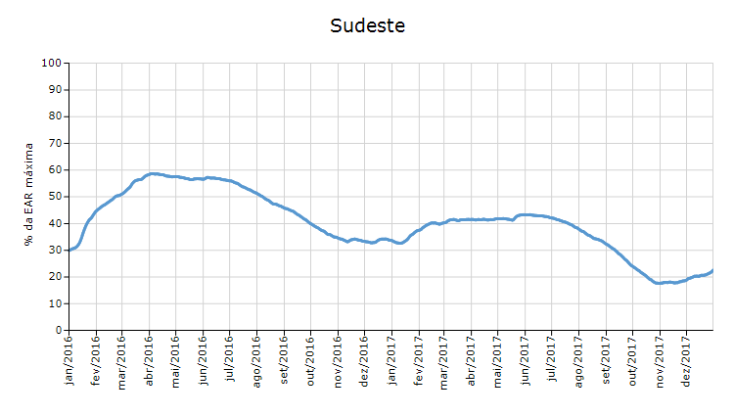

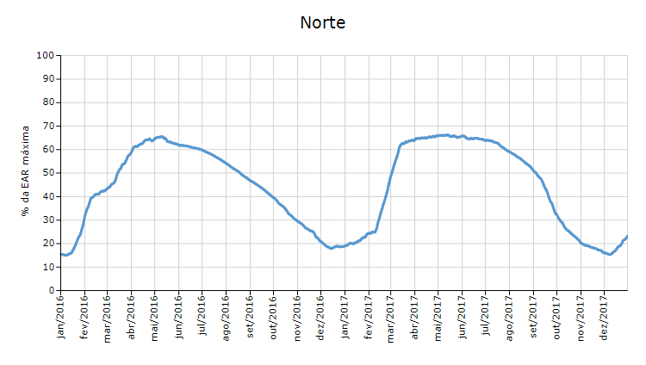

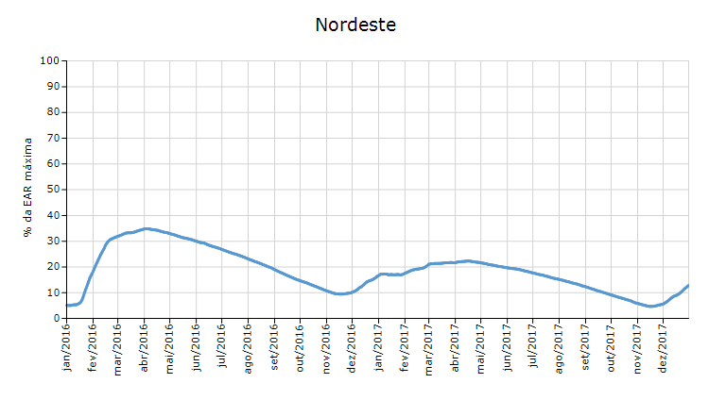

 | Curva de Energia Armazenada Verificada

21-Energia Natural Afluente
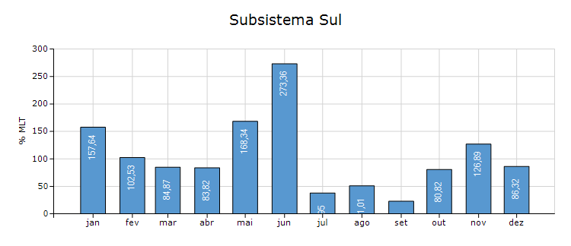
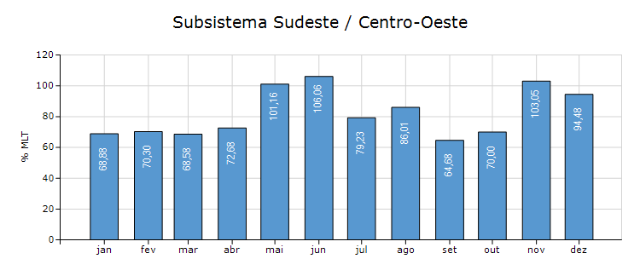
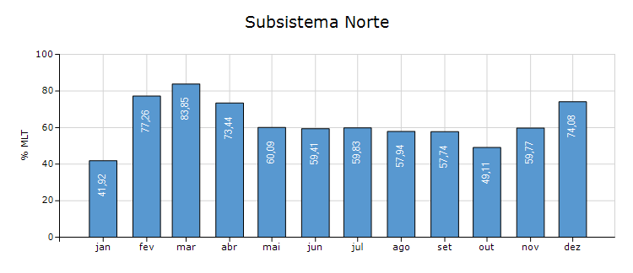
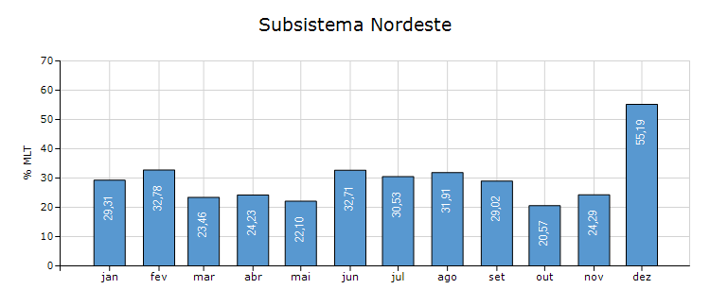
Energia Natural Afluente

Subsistema | % MLT no dia | % MLT acumulado no mês até o dia | ENA Bruta (MWmed) no dia | ENA Bruta (MWmed) acumulada até o dia
Norte | 90 | 74 | 5,371 | 4,413
Nordeste | 101 | 55 | 10,140 | 5,553
Sul | 189 | 86 | 14,321 | 6,555
Sudeste/Centro-Oeste | 114 | 94 | 53,435 | 44,335

22-Esquemático Reservatórios
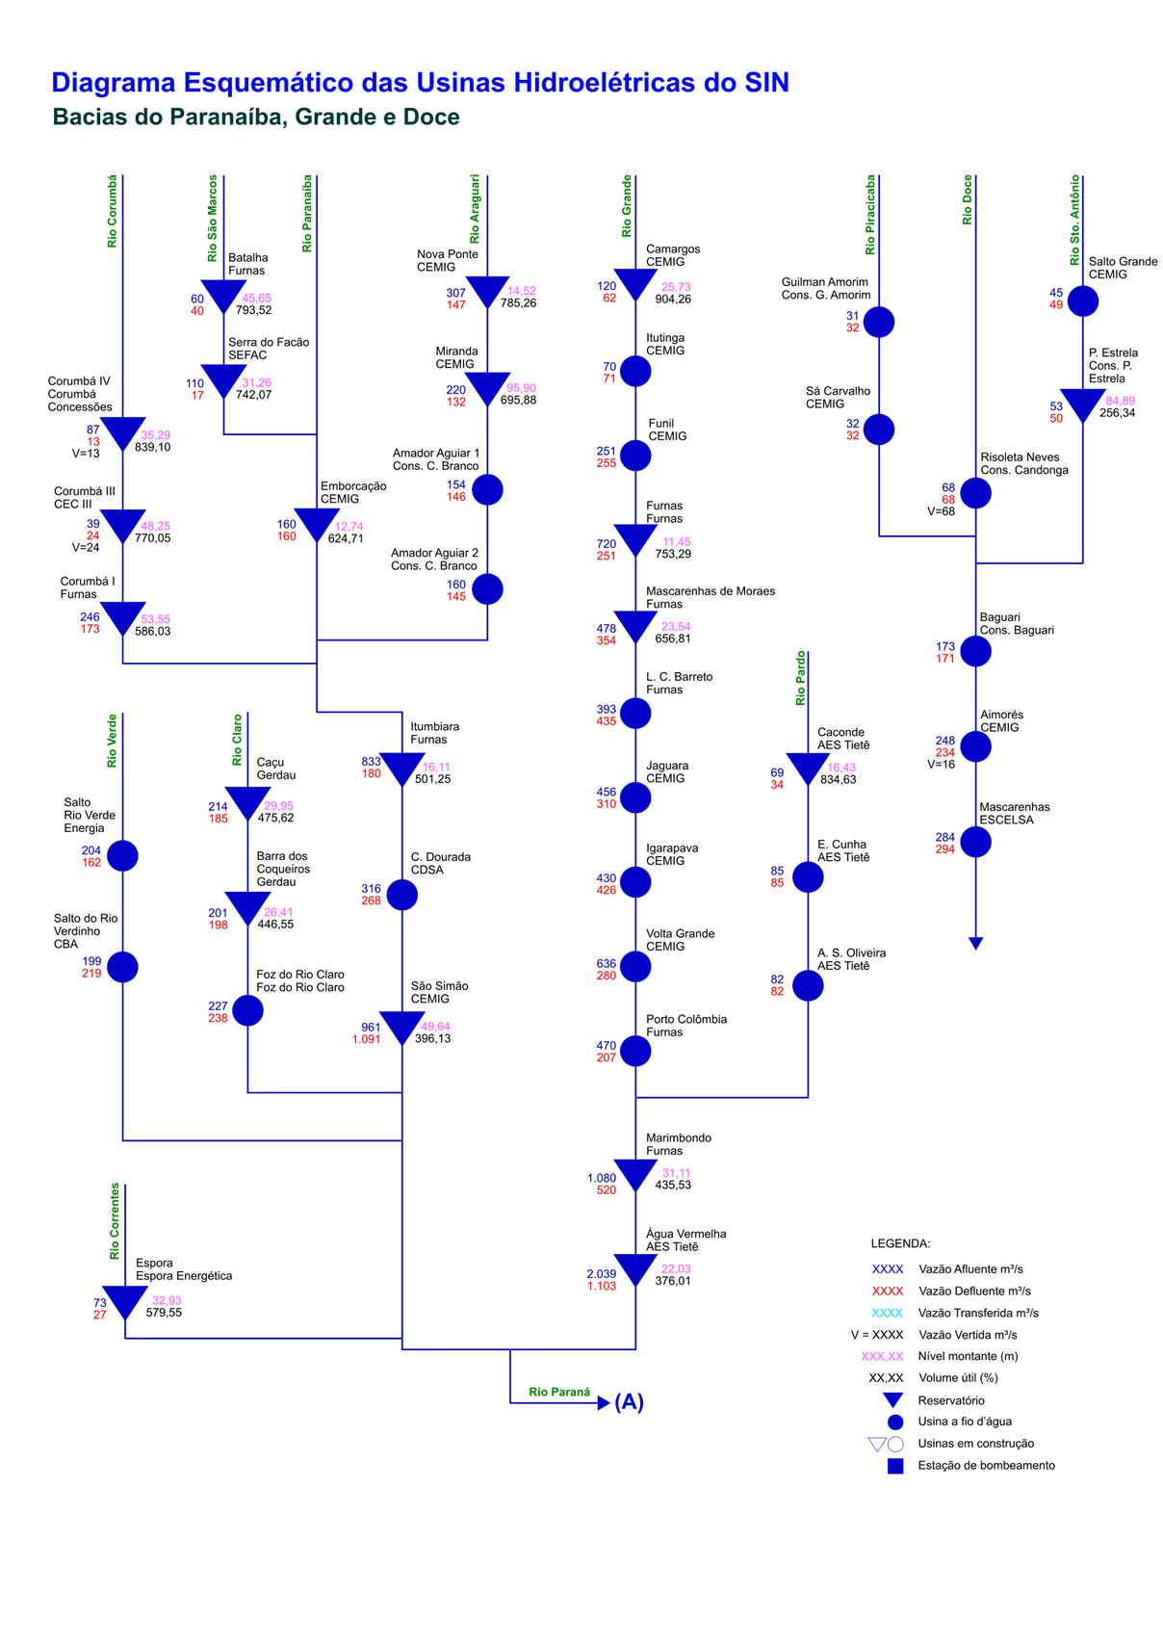
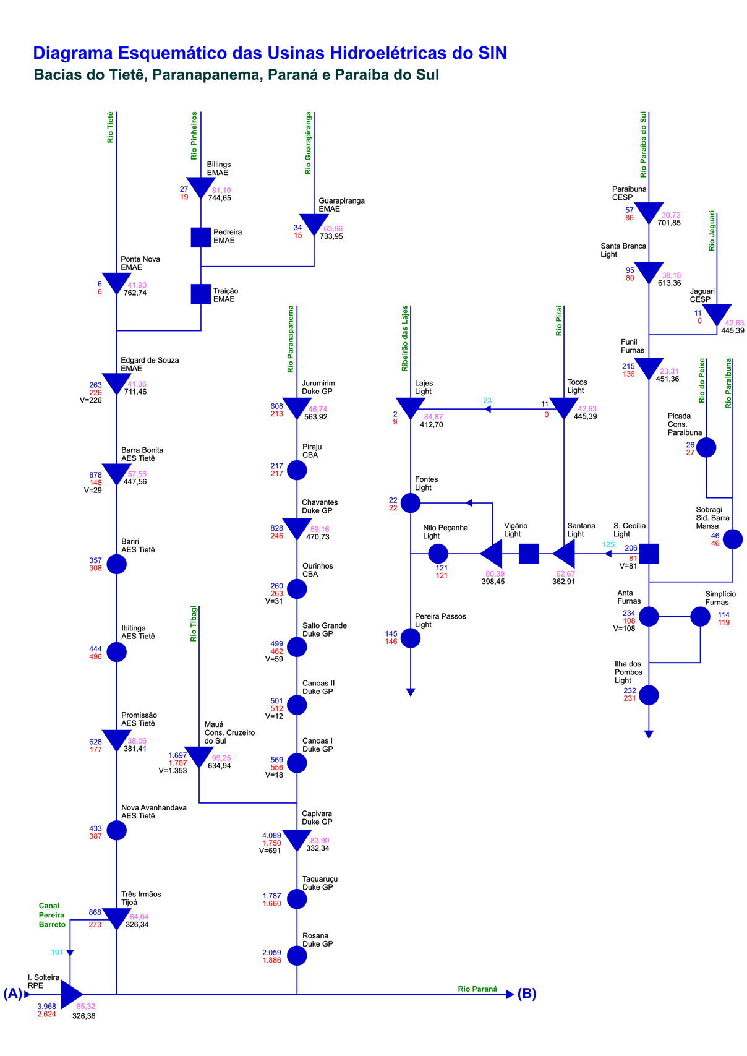
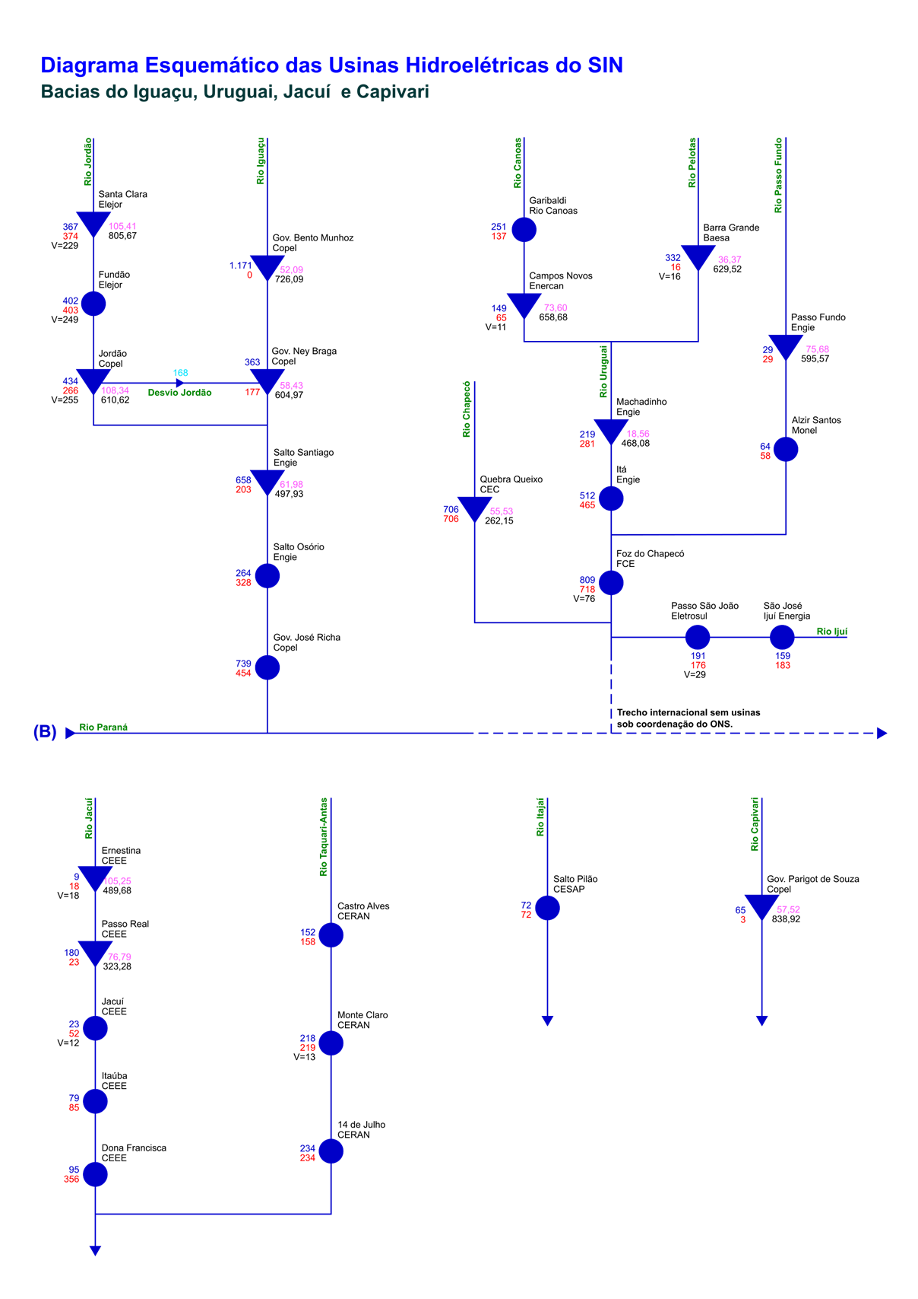
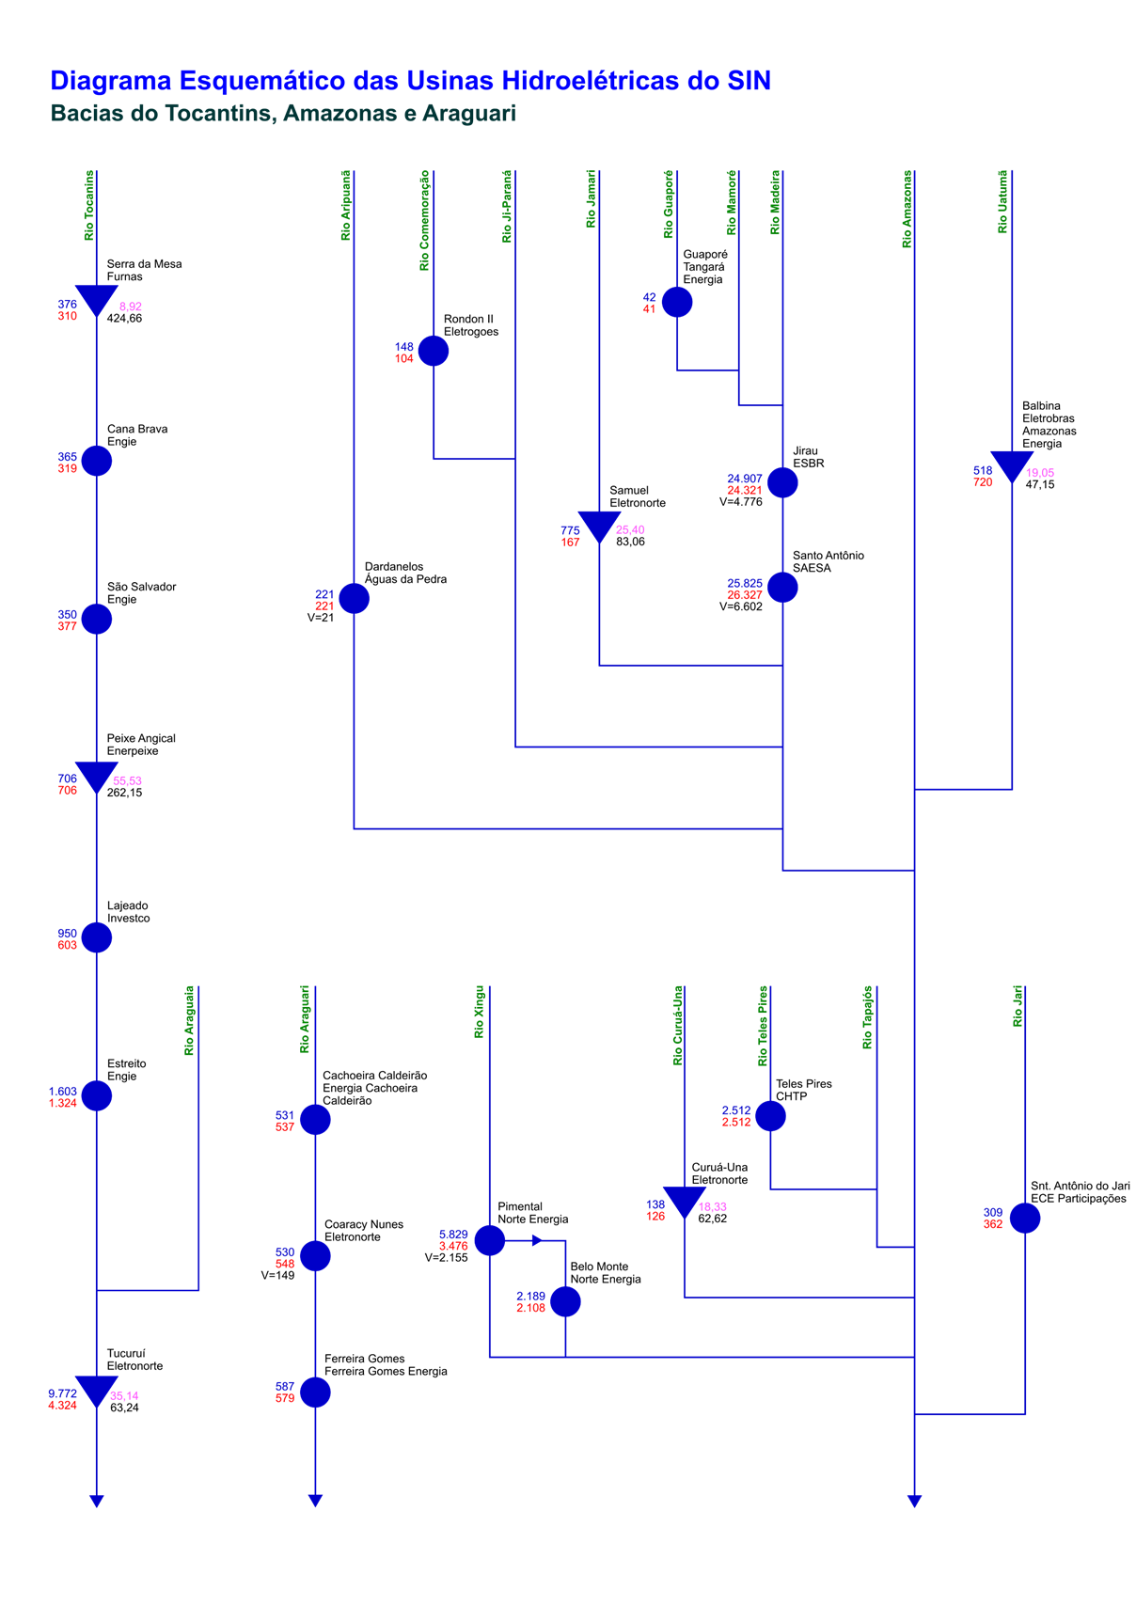
Esquemático das Usinas Hidroelétricas do SIN

